판매계획서
브랜드 제품

옵션명 | 구성 | 이미지 | 소비자 가격 (부가세포함) | 공구 판매가 (부가세포함) | 할인율 | 개당가격 | 셀러 수수료 | 판매 가능 수량
 | 2개 묶음 | 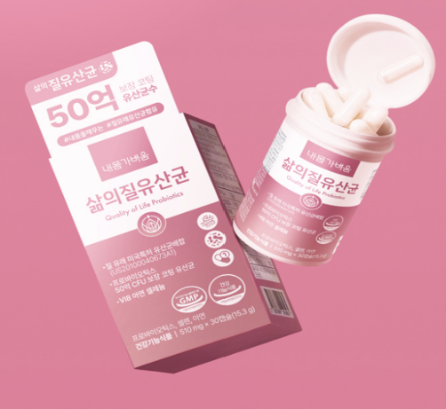 | 59,600 | 39,600 | 34% | 19,800 | 15% | 1,000
 | 3개 묶음 |  | 89,400 | 54,900 | 39% | 18,300 |  | 1,000
 | 4개 묶음 |  | 119,200 | 69,900 | 41% | 17,475 |  | 1,000
 | 5개 묶음 |  | 149,000 | 84,900 | 43% | 16,980 |  | 1,000
발주마감 / 택배사 (주문서 전달 방법 & 시간) 택배비 부과 기준 * 무료배송 및 당일발송 시간, 택배사 필수기재 * | 1. 택배사 : cj 대한통운 2. 기본배송비 : 브랜드사 부담 2-1. 제주 및 도서산간 추가배송비 : 5,000원 3. 무료배송 기준 : 무료 배송 4. 반품배송비 : 3,000원 5. 교환배송비 : 6,000원 6. 교환/반품 불가 조건 : 특이사항없을시 6-1. 교환 시 맞교환 가능 여부 : 가능 7. 발주 양식 7-1. 업체 발주 양식 유무 : 7-2. 제품 발주코드 유무 : 7-3. 전송 방법(메일 or 카톡, 발주서 받을 메일 주소) :카톡 8. 당일 발송 기준 시간 : 오후 2시 (2시 이후 발주서 취합하여 전달해주세요) 9. 합배송 가능 여부 : 가능 10. 출고 및 반출지 주소 : 경기도 이천시 백사면 청백리로 393번길 519-51 해동물류 B동 4층 11. 일일 최대 출고 가능 수량 : 제한없음
교환/반품 기준 | 상품 불량 및 파손시
정산 방법 | 판매종료후 15일 이내
샘플 | 샘플은 제공되며, 제품 10개 이상 판매 시 무상으로 지원됩니다. 공동구매 미진행 또는 10개 미만 판매 시, 샘플 비용은 공구가 기준으로 청구됩니다.

